Chromeでのポップアップブロック対応
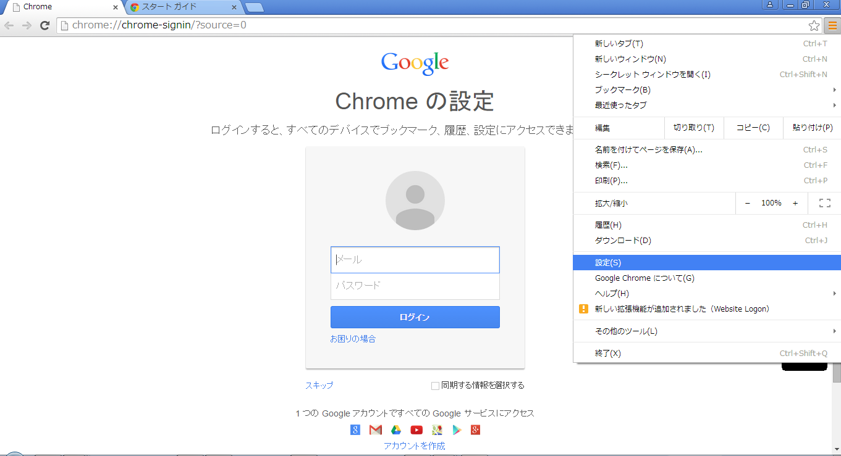
Chromeでのポップアップブロック対応
 | 1.ブラウザのツールバーにある Chrome メニュー Chrome menu をクリックします。
 | 2.[設定] を選択します。

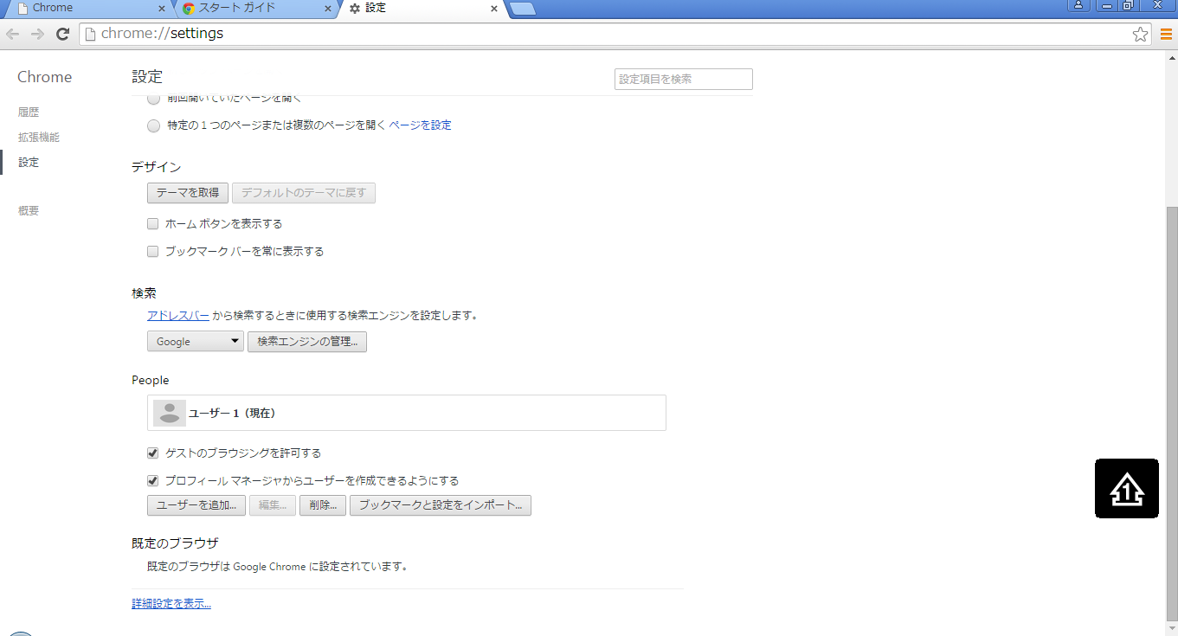
 | 3.[詳細設定を表示] をクリックします。

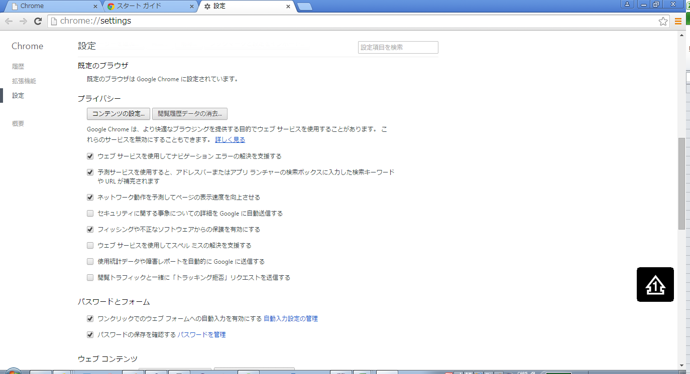
 | 4.[プライバシー] セクションで、[コンテンツの設定] をクリックします。

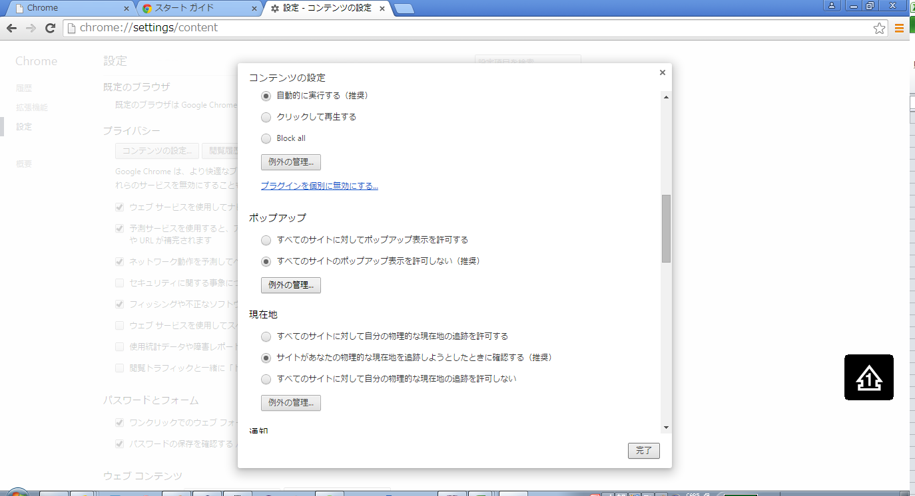
 | 5.[ポップアップ] セクションで、[例外の管理] をクリックします。

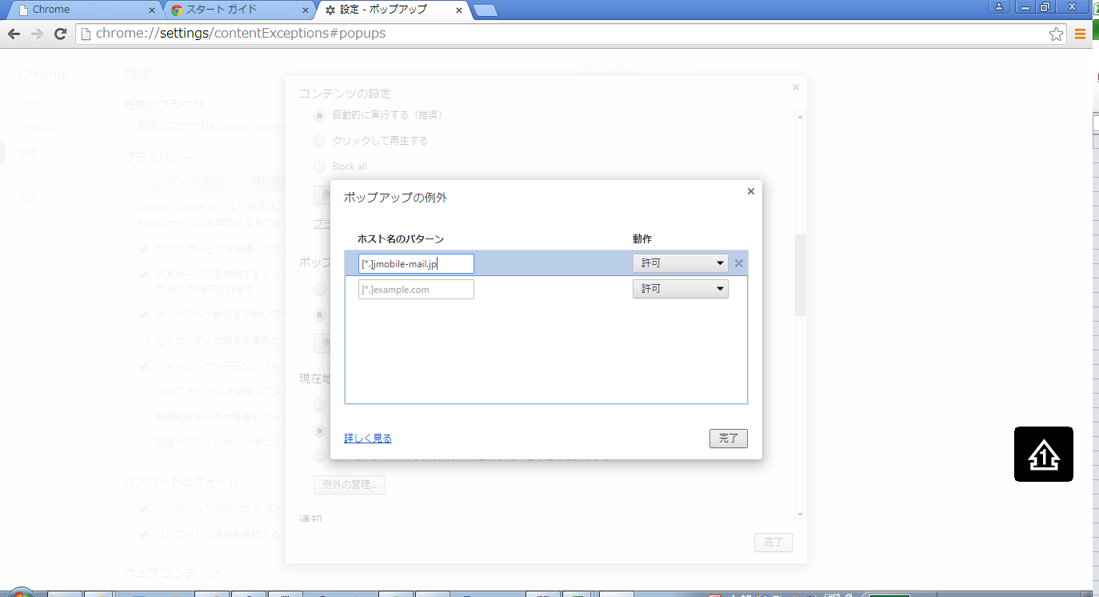
 | 1.[ホスト名のパターン] フィールドをクリックし、例外を指定するドメインの名前を入力します。
 | [*.]jmobile-mail.jp
 | ※[*.]を必ずつけてください！

 | 2.[完了] をクリックします。

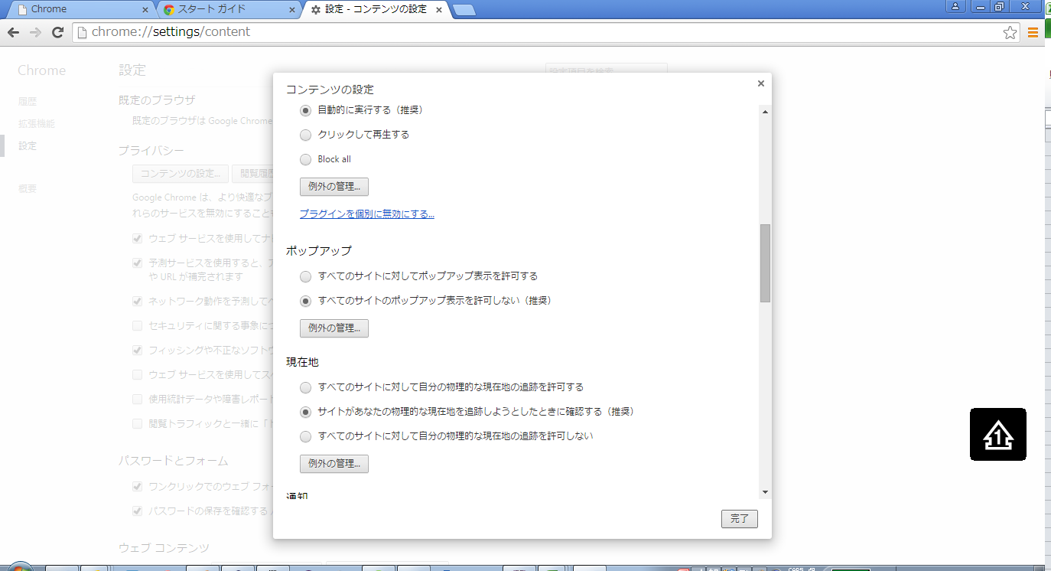
 | 1.[完了] をクリックします。

IEでのポップアップブロック対応
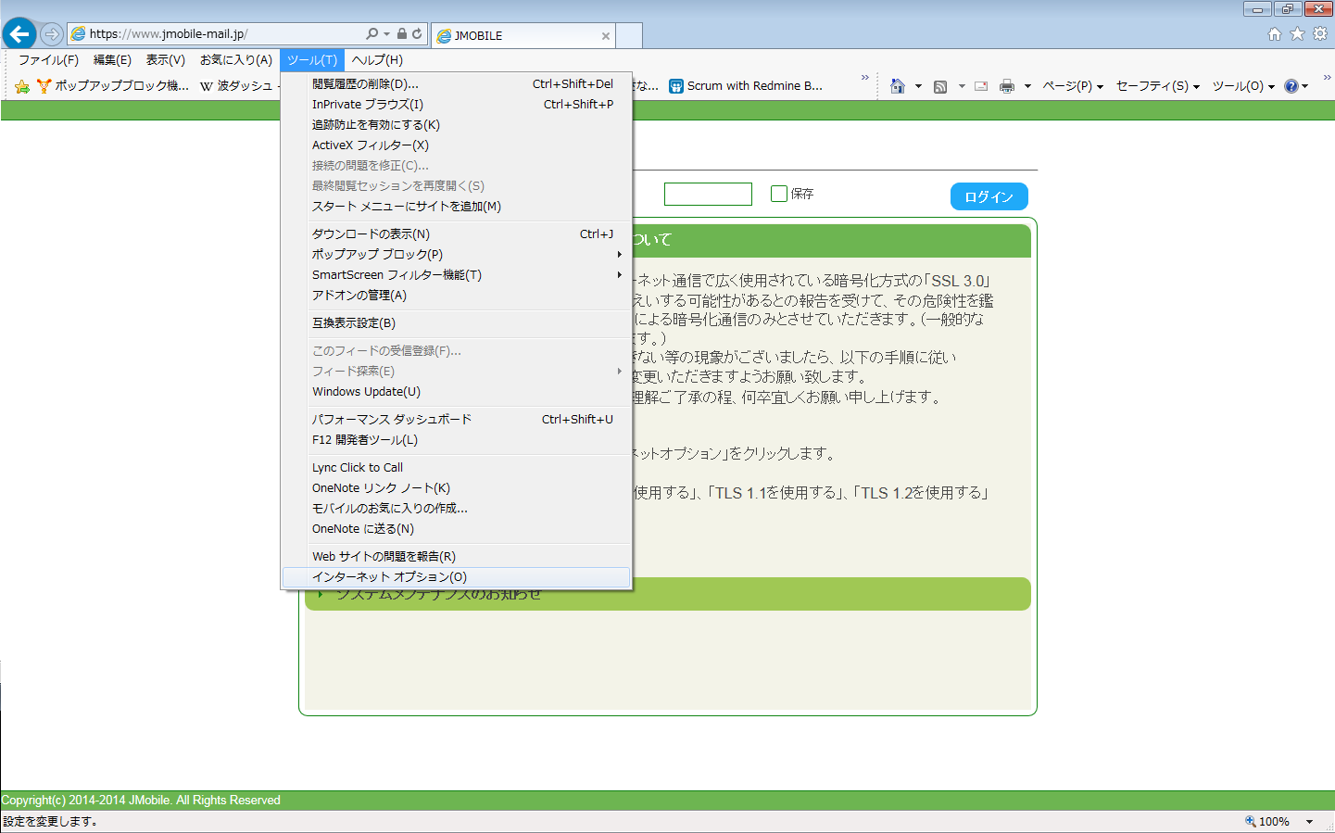
IEでのポップアップブロック対応
 |  | 1.ブラウザのメニューにある ツールをクリックします。
 |  | 2.[インターネットオプション] を選択します。

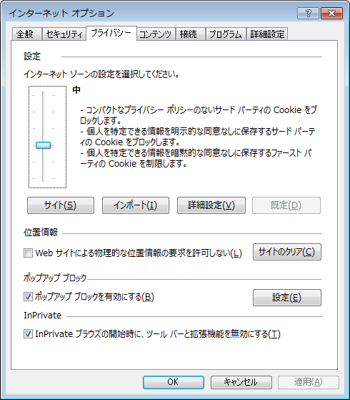
 | 3.[プライバシー]タブを選択します。
 | 4.[ポップアップブロック]項目の[設定]をクリックします。

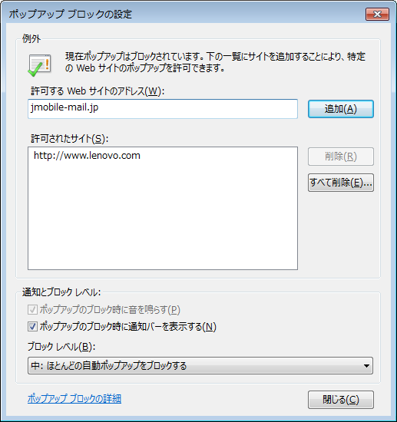
 | 5.[許可するwebサイトのアドレス]欄に許可するドメインの名前を入力します。
 | jmobile-mail.jp
 | 6.[追加]をクリックします。

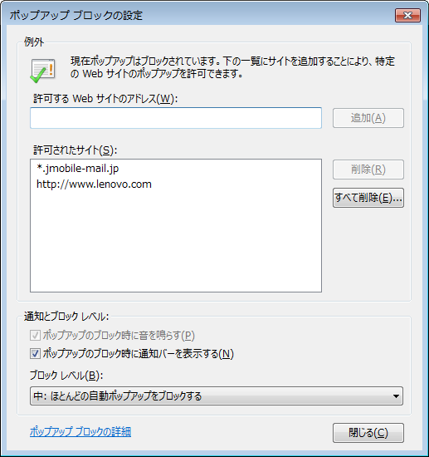
 | 7.[許可されたサイト]欄に[*.jmobile-mail.jp]が追加されている事を確認します。
 | 8.[閉じる]をクリックします。

Firefoxでのポップアップブロック対応
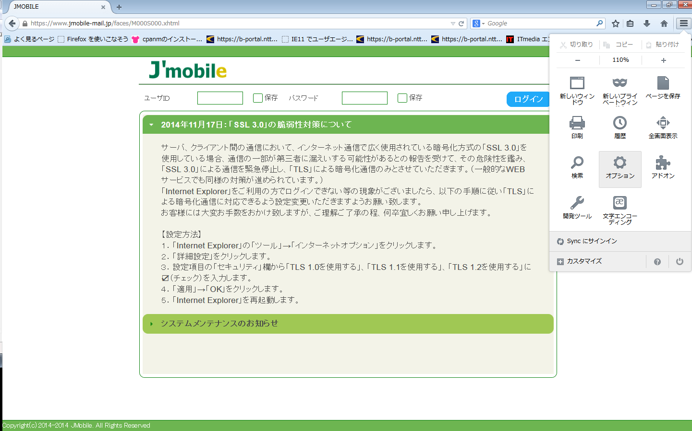
Firefoxでのポップアップブロック対応
 |  | 1.ブラウザのメニューにある[Firefoxメニュー]をクリックします。
 |  | 2.[オプション] を選択します。

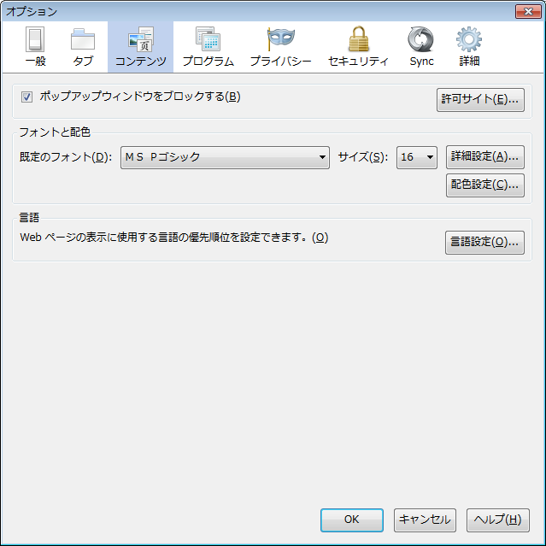
 | 3.[コンテンツ]タブを選択します。
 | 4.[ポップアップウインドウをブロックする]項目にチェックされていない場合にはチェックをします。
 | 5.[許可サイト]をクリックします。

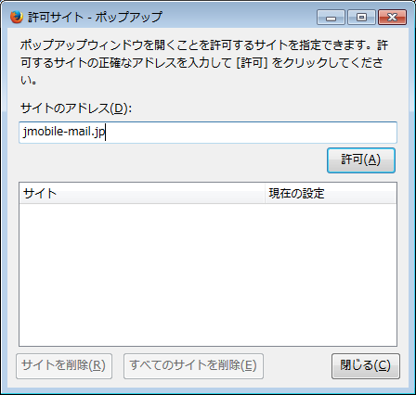
 | 5.[サイトのアドレス]欄に許可するドメインの名前を入力します。
 | jmobile-mail.jp
 | 6.[許可]をクリックします。

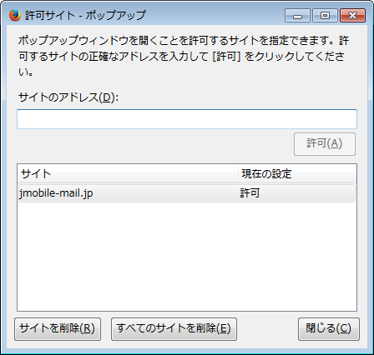
 | 7.[許可されたサイト]欄に[jmobile-mail.jp 許可]が追加されている事を確認します。
 | 8.[閉じる]をクリックします。

IEでのクッキーブロック対応
IEでのクッキーブロック対応
 |  | 1.ブラウザのメニューにある ツールをクリックします。
 |  | 2.[インターネットオプション] を選択します。

 | 3.[プライバシー]タブを選択します。
 | 4.[設定]項目の[サイト]をクリックします。

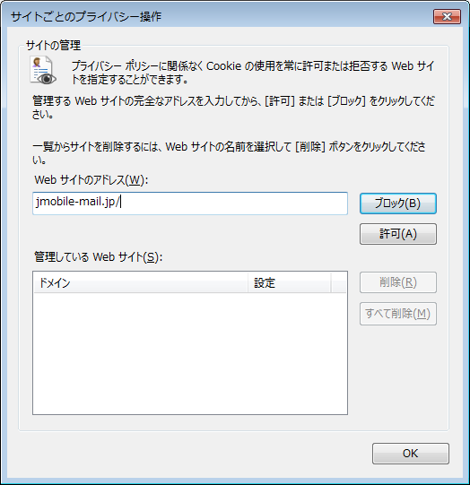
 | 5.[webサイトのアドレス]欄に許可するドメインの名前を入力します。
 | jmobile-mail.jp
 | 6.[許可]をクリックします。

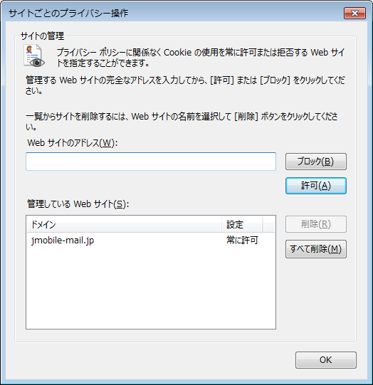
 | 7.[管理しているWebサイト]欄に[jmobile-mail.jp]が追加されている事を確認します。
 | 8.[OK]をクリックします。

